Problema3
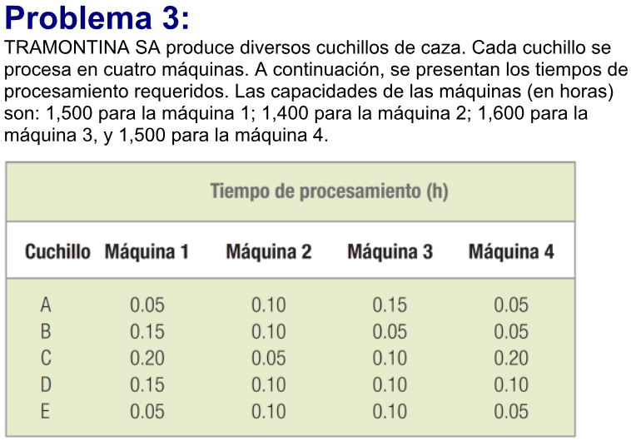
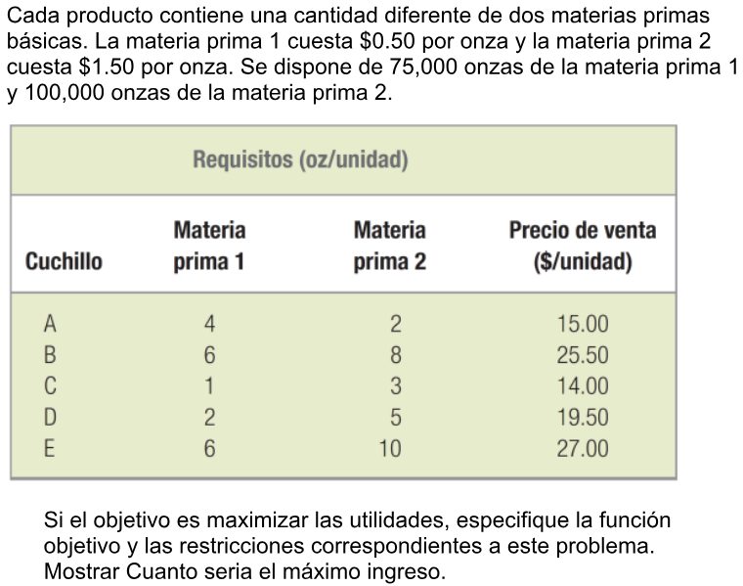
Tiempo procesamiento | 1500hs | 1400hs | 1600hs | 1500hs
Cuchillo | Maquina 1 | Maquina 2 | Maquina 3 | Maquina 4
A | 0.05 | 0.1 | 0.15 | 0.05
B | 0.15 | 0.1 | 0.05 | 0.05
C | 0.2 | 0.05 | 0.1 | 0.2
D | 0.15 | 0.1 | 0.1 | 0.1
E | 0.05 | 0.1 | 0.1 | 0.05
 | 1499.95 | 1400 | 1599.95 | 1237.35

Cuchillo | Cantidad Cuchillos (x) | Materia Prima 1 | Materia Prima 2 | Precio de Venta | Utilidad Total
A | 3533 | 4 | 2 | 15 | 332511
B | 2576 | 6 | 8 | 25.5
C | 3042 | 1 | 3 | 14
D | 100 | 2 | 5 | 19.5
E | 6270 | 6 | 10 | 27
 |  | 70450 | 100000

MP 1: $0.50 x Onza | MP 2: $1.50 x Onza | Stock MP 1: 75.000 onzas | Stock MP 2: 100.000 onzas

Problema4
Presupuesto: | 5,000,000
Inversion | Variable (X) | Interes % | Ganancia Total
Bonos corporativos | $ 1,000,000.00 | 0.085 | $ 505,000.00
Acciones Ordinarias | $ 1,000,000.00 | 0.09
Certificados en oro | $ 2,000,000.00 | 0.1
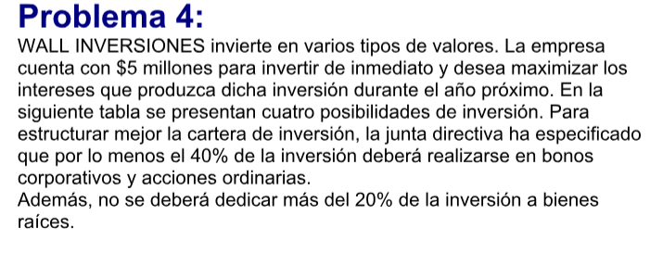
Bienes raices | $ 1,000,000.00 | 0.13
Total: | $ 5,000,000.00

Problema5
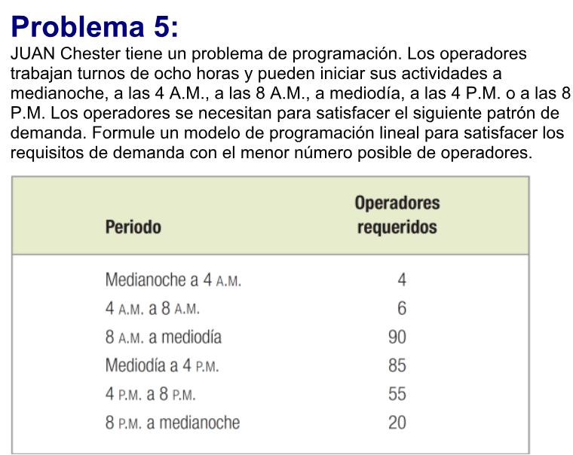
 | Periodo | Operadores Requeridos | Variable (X) | Operadores Minimos Requeridos
X1 | Medianoche a 4 am | 4 | 4 | 149
X2 | 4am a 8am | 6 | 40
X3 | 8am a mediodia | 90 | 50
X4 | Mediodia a 4pm | 85 | 35
X5 | 4pm a 8pm | 55 | 20
X6 | 8pm a medianoche | 20 | 0

 | X1+X2 | 44
 | X2+X3 | 90
 | X3+X4 | 85
 | X4+X5 | 55
 | X5+X6 | 20

